1GD-FR-0020
 |  |  |  |  |  | PROCESO DE GESTIÓN DOCUMENTAL |  |  |  |  |  |  |  |  | POLICÍA NACIONAL
Código:1GD-FR-0020
Fecha: 04/07/2018 |  |  |  |  |  | DIAGNÓSTICO INTEGRAL PARA LOS ARCHIVOS DE LA POLICÍA NACIONAL
Versión: 0

CIUDAD: Sibate Cundinamarca |  |  |  |  |  |  |  |  | FECHA ELABORACIÓN DEL DIAGNÓSTICO |  |  |  |  |  |  | 31 |  | 12 |  |  | 2021
RESPONSABLE DEL DILIGENCIAMIENTO: SI. MIGUEL DARIO MORALES CEBALLOS
A. IDENTIFICACIÓN
CÓDIGO Y NOMBRE DE LA UNIDAD: 4.14.3 ESCUELA DE SUBOFICIALES Y NIVEL EJECUTIVO GONZALO JIMENEZ DE QUESADA
FECHA DE CREACIÓN DE LA UNIDAD: 14 DE FEBRERO DE 1950 |  |  |  |  |  |  |  |  | ACTO ADMINISTRATIVO DE CREACIÓN DE LA UNIDAD: DECRETO 446 DE 14 DE FEBRERO DE 1950
DIRECCIÓN DE LA UNIDAD: KILÓMETRO 20 VIA SIBATÉ |  |  |  |  |  |  |  |  | ACTO ADMINISTRATIVO VIGENTE DE LA UNIDAD: RESOLUCION No 01224 DEL 17 DE ABRIL DE 2012
CORREO ELECTRÓNICO DE LA UNIDAD: esjim.direc@policia.gov.co |  |  |  |  |  |  |  |  | TELÉFONO: 5159600 |  |  |  |  |  |  |  | IP:
A.1 DIRECTOR, COMANDANTE O JEFE DE LA UNIDAD:
NOMBRE: |  | DORIS EDITH MANOSALVA PINTO
GRADO: |  | CORONEL
CARGO: |  | DIRECTORA ESCUELA
TIEMPO EN EL CARGO: |  |  | 04 meses
A.2 ADMINISTRACIÓN DEL ARCHIVO
Jefe Grupo de Gestión Documental
NOMBRES Y APELLIDOS: MIGUEL DARIO MORALES CEBALLOS |  |  |  |  |  |  |  |  | CAPACITACIÓN O CURSOS EN GESTIÓN DOCUMENTAL Y ARCHIVÍSTICA
GRADO: SUBINTENDENTE |  |  |  |  |  |  |  |  | 1 | SEMINARIO GESTION DOCUMENTAL
CARGO: JEFE GESTION DOCUMENTAL |  |  |  |  |  |  |  |  | 2 | C U R S O A D M I N I S T R A C I O N DOCUMENTAL EN EL ENTORNO LABORAL
TIEMPO EN EL PROCESO DE GESTIÓN DOCUMENTAL (Años, Meses, Días) |  |  |  |  |  |  |  |  | 3 | CURSO ORGANIZACION DOCUMENTAL EN EL ENTORNO LABORAL
TIEMPO EN LA INSTITUCIÓN (Años, Meses, Días) |  |  |  |  |  |  |  |  | 4 | CURSO LEGISLACION DOCUMENTAL EN EL ENTORNO LABORAL
CORREO INSTITUCIONAL |  |  |  |  |  |  |  |  | 5
No. CELULAR |  |  |  |  |  |  |  |  | 6
No IP DE LA OFICINA Y/O GRUPO |  |  |  |  |  |  |  |  | 7
CONDICIÓN MÉDICO LABORAL |  |  |  |  |  |  |  |  | 8
Funciones del Jefe Grupo de Gestión Documental
1 | Supervisar el trámite en las ventanillas únicas de la documentación oficial a través de mecanismos para que se garantice el manejo expedito y controlado de la correspondencia.
2 | Verificar el cumplimiento a los lineamientos del proceso de gestión documental, respecto al control de registros para que se ejecuten las directrices y regulaciones de los entes competentes.
3 | Supervisar la ejecución del procedimiento archivo central con el fin de garantizar la disponibilidad e integridad de los activos de información para la consulta.
4 | Proyectar las modificaciones o actualizaciones de las tablas de retención documental cuando se requiera, para el trámite respectivo ante el comité de archivo de la unidad.
5 | Brindar la información que corresponda de acuerdo a la naturaleza del cargo, a quien la requiera, siguiendo los lineamientos de la normativa establecida
6 | Implementar el sistema de gestión integral de acuerdo con los lineamientos institucionales, efectuando mejora continua en los procesos que lo requieran
7 | Realizar las actividades establecidas en la gestión documental, aplicando la normativa vigente
Responsable Archivo Central
NOMBRES Y APELLIDOS: LUZ KARIME LEON ALFARO |  |  |  |  |  |  |  |  | CAPACITACIÓN O CURSOS EN GESTIÓN DOCUMENTAL Y ARCHIVÍSTICA
GRADO: APA12 |  |  |  |  |  |  |  |  | 1 | TECNICA EN GESTION DOCUMENTAL
CARGO: RESPONSABLE ARCHIVO |  |  |  |  |  |  |  |  | 2
TIEMPO EN EL PROCESO DE GESTIÓN DOCUMENTAL (Años, Meses, Días) |  |  |  |  |  |  |  |  | 3
TIEMPO EN LA INSTITUCIÓN (Años, Meses, Días) |  |  |  |  |  |  |  |  | 4
CORREO INSTITUCIONAL |  |  |  |  |  |  |  |  | 5
No. CELULAR |  |  |  |  |  |  |  |  | 6
No IP DE LA OFICINA Y/O GRUPO |  |  |  |  |  |  |  |  | 7
CONDICIÓN MÉDICO |  |  |  |  |  |  |  |  | 8
Funciones del Responsable Archivo Central
1 | Revisar los parámetros establecidos en gestión documental con el fin de garantiza los niveles de seguridad y confidencialidad de la información.
2 | Llevar el control de la entrada y salida de documentos que se encuentren bajo su responsabilidad siguiendo los procedimientos establecidos con el fin de prevenir la pérdida de información.
3 | Revisar los conceptos técnicos sobre gestión documental emitidos por el grupo con el fin de que cumplan con las directrices de la institución y estatal.
4 | Brindar la información que corresponda de acuerdo a la naturaleza de su cargo a quien la requiera, siguiendo los lineamientos de la normativa establecida.
5 | Implementar el sistema de gestión integral de aucerdo con los lineamientos institucionales efectuando mejora continua en los procesos que lo requieran.
6 | Realizar las actividades estableidas en la gestión documental, aplicando la normativa vigente.
7 | Realizar las actividades establecidas para la implementación del sistema de gestión ambiental en la Policía Nacional.
TALENTO HUMANO
GRADO | APELLIDOS Y NOMBRES |  |  |  | CÉDULA | CARGO ACTUAL | No. De Celular | TIEMPO DE SERVICIO EN LA UNIDAD |  |  | TIEMPO EN EL PROCESO DE GESTIÓN DOCUMENTAL |  |  | NIVEL ACADÉMICO |  |  |  |  | CONDICIÓN MÉDICO LABORAL
 |  |  |  |  |  |  |  | Años | Meses | Días | Años | Meses | Días
APA-12 | ANALIDA REYES CASTEBLANCO |  |  |  |  | RADICADORA |  |  |  |  |  |  |  | Tecnica
APA-10 | DEYSI YANIRA SATRE CABRERA |  |  |  |  | Auxiliar de Archivo |  |  |  |  |  |  |  | Tecnica

A.3 NIVEL Y TIPO DE ARCHIVO
NIVEL DE LA UNIDAD |  |  |  |  | Asesor |  | Control |  | Operativo |  |  |  | Administrativo |  |  |  |  | Docente
 |  |  |  |  |  |  |  |  |  |  |  |  |  |  |  |  |  | x
JURISDICCIÓN |  |  |  |  | Dirección |  |  | Oficina Asesora |  |  | Región |  | Metropolitana |  | Departamento |  |  | Escuela de Policía |  |  |  | Centro de Instrucción
 |  |  |  |  |  |  |  |  |  |  |  |  |  |  |  |  |  | X
MISIÓN DE LA UNIDAD |  |  |  |  | La escuela de Suboficiales y Nivel Ejecutivo Gonzalo Jimenez de Quesada, formara integralmente al personal de Mando Ejecutivo Y Patrullero a traves del proyecto educativo institucional, articulando la docencia, investigacion y proyeccion social a fin de contribuir con la satisfaccion de las necesidades de la comunidad y aportar activamente a los programas institucionales en materia de convivencia y seguridad ciudadana.
SISTEMA DE ARCHIVO |  |  |  |  | Centralizado |  |  |  |  |  |  | Descentralizado
 |  |  |  |  | x
CLASES DE ARCHIVOS |  |  |  |  | Archivo de Gestión |  | Archivo de Central |  | Archivo Intermedio |  |  | Archivo Histórico |  |  | Número de Depósitos
 |  |  |  |  | x |  | x |  |  |  |  |  |  |  | 1
NUMERO DE DEPENDENCIAS |  |  |  |  | Operativas |  |  |  |  |  |  |  | Administrativas
 |  |  |  |  |  |  |  |  |  |  |  |  | 29
SERVICIOS QUE PRESTA |  |  |  |  | EL GRUPO DE GESTIÓN DOCUMENTAL - ARCHIVO CENTRAL PRESTA LOS SIGUIENTES SERVICIOS
 |  |  |  |  | 1 | Asesorías y Acompañamientos |  |  |  |  | Periodicidad |  | Mensual | Cantidad |  | 02 | Origen |  | Interno
 |  |  |  |  | 2 | Respuesta Derechos de Petición |  |  |  |  |  |  | Semanal |  |  | 1 |  |  | Interno Y Externo
...
B1. DATOS GENERALES Y UBICACIÓN DEL DEPÓSITO DE ARCHIVO
B.5 EQUIPOS Y ENSERES
Accesorio |  |  |  |  |  |  | Cantidad | Accesorio |  |  |  |  | Cantidad | Accesorio |  |  |  |  |  |  | Cantidad
Cuenta con extintores CO2 (cuantos): |  |  |  |  |  |  | 0 | Termohigrómetros |  |  |  |  | 2 | Puestos de Trabajo |  |  |  |  |  |  | 4
Cuenta con extintores Multipropósito(cuantos): |  |  |  |  |  |  | 4 | Equipos de Computo |  |  |  |  | 4 | Teléfonos |  |  |  |  |  |  | 2
Cuenta con extractores de aire (cuantos): |  |  |  |  |  |  | 1 | Escáneres |  |  |  |  | 1 | Unidades de Conservación (Cajas) |  |  |  |  |  |  | 3097
Cuenta con sensores de movimiento: |  |  |  |  |  |  | 0 | Impresoras |  |  |  |  | 1 | Unidades de Conservación (Carpetas) |  |  |  |  |  |  | 22475
Deshumidificadores |  |  |  |  |  |  | 2 | Fotocopiadoras |  |  |  |  | 1 | Equipos de Microfilmación |  |  |  |  |  |  | 0
Otros, cuales? |  | 02 LUXOMETROS
EVIDENCIA FOTOGRÁFICA

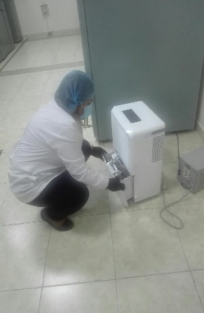
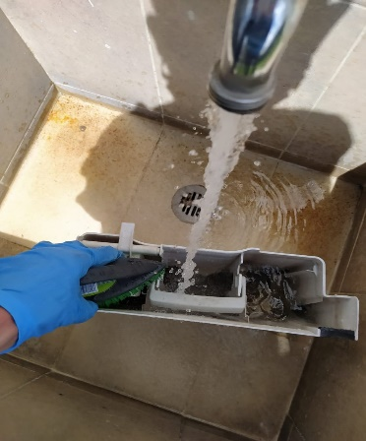
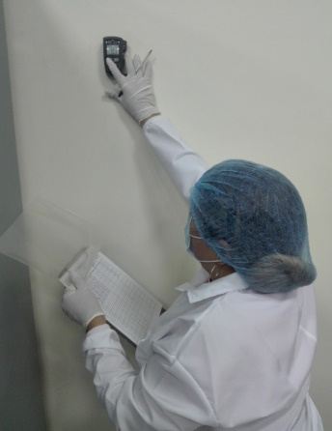
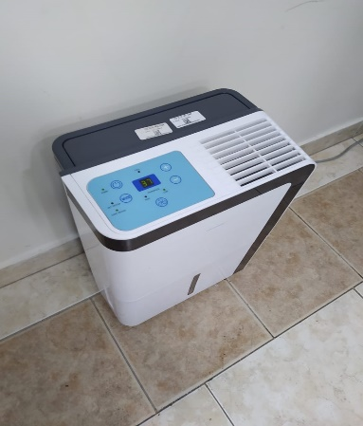

C. CARACTERÍSTICAS DE LA DOCUMENTACIÓN
IDENTIFICACIÓN DEL FONDO ACUMULDADO O DOCUMENTAL
 |  |  |  |  |  | ESCUELA DE SUBOFICIALES Y NIVEL EJECUTIVO GONZALO JIMENEZ DE QUESADA |  |  |  | DEPENDENCIA PRODUCTORA: |  |  |  | ARCHIVO CENTRAL
...
B. Inspección y mantenimiento de sistemas de almacenamiento e instalaciones físicas |  |  |  |  |  | Archivo Central |  |  | actividades de inspeccion y verificacion de los sistemas de almacenamiento del archivo central |  |  | * Informe de Actividades No -S-2020-006124-ESJIM del 02/07/2020 * informe de Actividades No S-2020-010366-ESJIM del 25/11/2020 * Informe de Actividades No GS-2021-005097-ESJIM de fecha 27/06/2021 * IInforme de actividades No GS-2021-009533-ESJIM de fecha 13-12-2021 , con sus anexos |  |  | Semestral
C. Saneamiento ambiental: desinfección, desratización y desinsectación |  |  |  |  |  | Archivo Central y Archivo de Gestion |  |  | Informe Actividades Jornada Aseo |  |  | * Informe de Actividades No -S-2020-006124-ESJIM del 02/07/2020 * informe de Actividades No S-2020-010366-ESJIM del 25/11/2020. *Informe de Actividades No GS-2021-005097-ESJIM de fecha 27/06/2021 Dos certificados de fumigacion primer semestre y segundo semestre 2020 Cronograma de limpieza y desinfeccion * IInforme de actividades No GS-2021-009533-ESJIM de fecha 13-12-2021 , con sus anexos |  |  | Semestral
D. Monitoreo y control de condiciones ambientales |  |  |  |  |  | Archivo Central |  |  | informe control de condiciones ambientales |  |  | * Informe de Actividades No -S-2020-006124-ESJIM del 02/07/2020 * informe de Actividades No S-2020-010366-ESJIM del 25/11/2020 . * Informe de Actividades No GS-2021-005097-ESJIM de fecha 27/06/2021 Formato Registro de Control Ambiental” de código No 1GD - FR 0015, con las mediciones de temperatura, humedad y luminosidad * IInforme de actividades No GS-2021-009533-ESJIM de fecha 13-12-2021 , con sus anexos. |  |  | Semestral
E. Almacenamiento y re-almacenamiento |  |  |  |  |  | Archivo Central y Archivo de Gestion |  |  | informe de actividades realizadas |  |  | * Informe de Actividades No -S-2020-006124-ESJIM del 02/07/2020, Acta No 022 de fecha 26 de junio de 2020 * informe de Actividades No S-2020-010366-ESJIM del 25/11/2020, Acta No 034 de fecha 25 de noviembre de 2020 * Informe de Actividades No GS-2021-005097-ESJIM de fecha 27/06/2021, acta No 009 de fecha 14 de mayo de 2021. * IInforme de actividades No GS-2021-009533-ESJIM de fecha 13-12-2021, con sus anexos. |  |  | Semestral
F. Prevención de emergencias y atención de desastres. |  |  |  |  |  | Archivo Central y Archivo de Gestion |  |  | informe de actividades realizadas y plan de emergencias |  |  | * Informe de Actividades No -S-2020-006124-ESJIM del 02/07/2020 * informe de Actividades No S-2020-010366-ESJIM del 25/11/2020. * Informe de Actividades No GS-2021-005097-ESJIM de fecha 27/06/2021. Plan de Emergencias y atencion de desastres para archivo ESJIM. *acta No 011 de fecha 02 de junio de 2021 * IInforme de actividades No GS-2021-009533-ESJIM de fecha 13-12-2021, con sus anexos. |  |  | Semestral
PLAN DE CONSERVACIÓN PREVENTIVA
Programa |  |  |  |  |  | Clase de Archivo |  |  | Actividad |  |  | Evidencia |  |  | periodicidad |  |  |  |  | Observaciones
A. Preservación digitla a largo plazo |  |  |  |  |  | RESPONSABLE OFITE |  |  | RESPONSABLE OFITE |  |  | RESPONSABLE OFITE |  |  | RESPONSABLE OFITE |  |  |  |  | RESPONSABLE OFITE
EVIDENCIA FOTOGRÁFICA
SE DEBERÁ ANEXAR FOTOGRAFÍAS QUE DEN CUANTA DE LAS CONDICIONES DE ORGANIZACIÓN, ADMINISTRACIÓN, CUSTODIA Y CONSERVACIÓN DE LOS ACERVOS DOCUMENTALES
Plan de conservación de preventiva
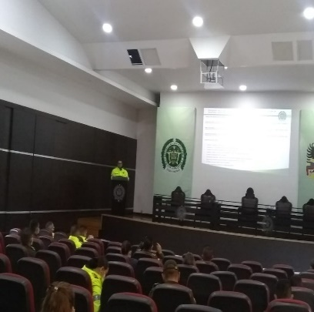
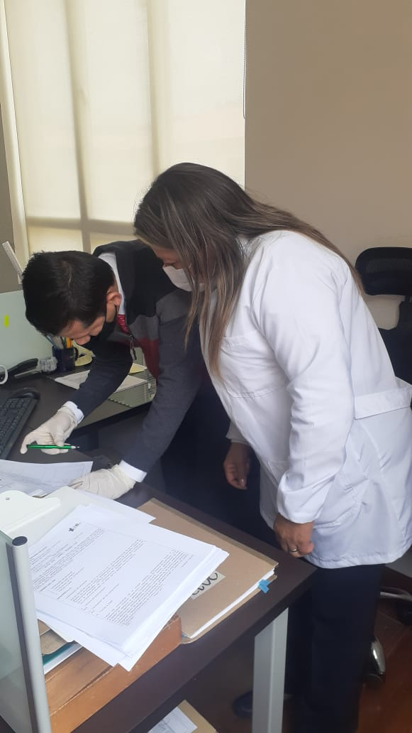
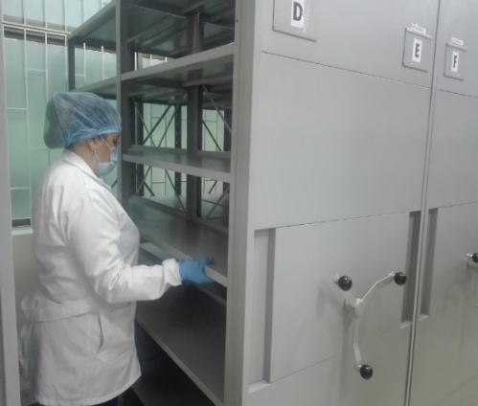
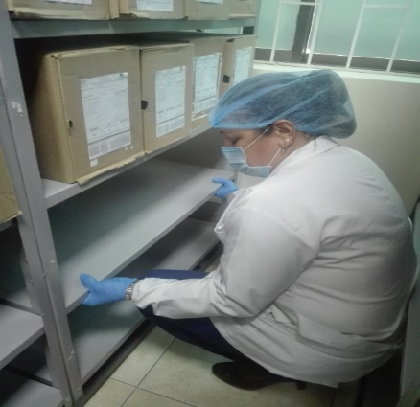
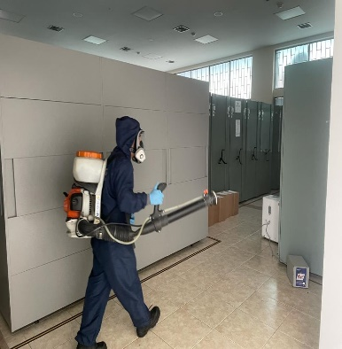
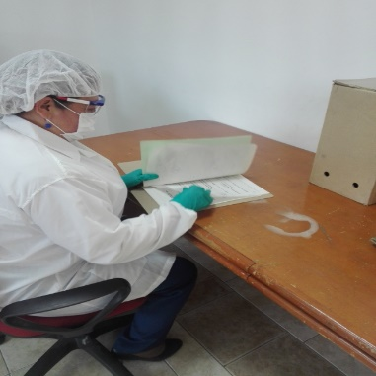

Fecha de Elaboración |  |  | 31 | 12 | 2021 |  | Fecha de Elaboración |  | 31 | 12 | 2021 |  |  |  | VISTO BUENO SUBDIRECTOR DE LA UNIDAD
Diagnostico Elaborado por: |  |  | SI MIGUEL DARIO MORALES CEBALLOS |  |  |  | Jefe Grupo de Gestión Documental |  | SI MIGUEL DARIO MORALES CEBALLOS |  |  |  |  |  | Subdirector de la Unidad |  | MY EDWIN LUCAS MARTINEZ GARCIA (E)
 |  |  | Grado Nombres y Apellidos |  |  |  |  |  | Grado Nombres y Apellidos |  |  |  |  |  |  | Grado Nombres y Apellidos

Firma |  |  |  |  |  |  | Firma |  |  |  |  |  |  |  |  | Firma

INSTRUCCIONES PARA EL DILIGENCIAMIENTO
Para el correcto diligenciamiento del presente formato se tendrán en cuenta las siguientes instrucciones.
1 | CIUDAD: Denominación de la ciudad y departamento al cual pertenece la dependencia productora. Ejemplo: CALI, VALLE DEL CAUCA
...

